instructions
INSTRUCTIONS POUR REMPLIR LE FORMULAIRE DE DEMANDE URGENCE COVID-19 – FORMATIF Veuillez lire attentivement les instructions suivantes avant de remplir le formulaire
Le formulaire de demande est un simple fichier Excel composé de quatre feuilles : (1) le présent que vous est en train de lire comprenant les instructions, (2) le formulaire de demande proprement dit, (3) le formulaire de budget en monnaie locale (à remplir par le demandeur), (4) le formulaire de budget en euros (remplis automatiquement par le système). Le fichier doit être téléchargé du site et complété en toutes ses parties ; il s'agit d'un fichier protégé et donc il ne vous permet de remplir que les cellules nécessaires à la rédaction du projet (surlignées en blanc). Pour avancer systématiquement dans les cellules à remplir, en évitant d'en omettre par erreur, il est conseillé d'utiliser la touche TAB (indiqué par le symbole F) qui se déplace automatiquement vers la cellule suivante à remplir. De toutes façons, il est évidemment toujours possible de se déplacer dans les cellules à l'aide de la souris. Les cellules marquées en vert clair ne doivent pas être remplies car elles seront automatiquement remplies par le programme lui-même en fonction des données saisies dans d'autres parties du modèle unifié. Les cellules marquées en orange clair doivent être remplies en sélectionnant l'un des choix possibles dans le menu déroulant qui s'ouvre en cliquant sur le triangle dans le coin inférieur droit de la cellule elle-même. Pour faciliter l'évaluation des demandes et favoriser la synthèse dans leur formulation, les cellules de texte libres ne peuvent qu’accepter un nombre limité de caractères ESPACES INCLUS, indiqués dans l'en-tête de la zone. Les cellules de texte libres peuvent être remplies directement dans le fichier ou elles peuvent être remplies en copiant des textes préparés avec d'autres programmes d'écriture (Word ou similaire) qui vous permettent également de calculer le nombre de caractères utilisés afin de rester dans les limites maximales fixées par le logiciel. Si plus de caractères que prévu sont entrés, un message d'erreur apparaît : pour continuer, le

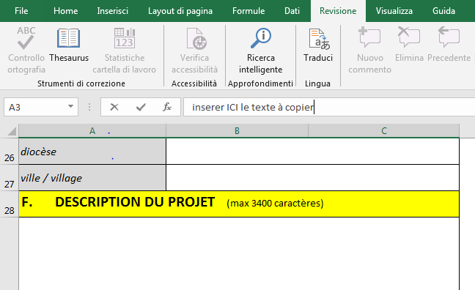
Si vous préférez les remplir directement dans le fichier, rappelez-vous que pour terminer le logiciel Excel vous devez cliquer simultanément sur les touches ALT + ENTRÉE (en cliquant uniquement sur la touche ENTRÉE, vous passez à la page suivante, en vous obligeant à revenir au point de départ avec la souris). La dernière page du formulaire doit être imprimée, signée, tamponnée, scannée et envoyée par e-mail joint au formulaire informatique et à la lettre d'approbation de l'Evêque (ou équivalent comme spécifié). Le fichier du formulaire rempli doit être intitulé "NOM DU PAYS - titre du projet l” (ad es. “KENYA-Une radio contre le Covid”). Le fichier du document avec la signature doit être intitulé “NOM DU PAYS - nom du projet-signature”; le dossier avec le document scanné d'approbation signé par l'autorité Ecclésiastique compétente (le Président de la Conférence Episcopale ou le Président de la Commission Episcopale de la Santé ou le Président de la Caritas Nationale pour initiatives au niveau nationale; l'Evêque local ou la pastorale santé locale, ou Caritas diocésaine pour les initiatives locales - cependant, soyez vigilant dans ce qui est spécifié ci-dessous concernant l'ampleur de l'intervention des projets) doit être appelé "NOMPAYS_Titre du projet_Declaration", et envoyé avant le 30 avril 2020 à l'adresse: covid.formativo@caritas.it

L’original en papier de la dernière page du formulaire devra être envoyé avec les le compte rendu des dépenses. Les fonds mis à disposition pour ces actions de formation permettent de financer 100 projets, face à une urgence de dimension mondiale : les projets à l'échelle nationale ou macro-régionale seront donc privilégiés, ce qui permettra de toucher le plus de personnes possibles, notamment parmi les catégories les plus pauvres de la population et celles qui ont plus besoin d'être correctement informées et formées dans la manière de faire face à la menace de la pandémie. Les Conférences Episcopales et/ou les Caritas Nationales et/ou les Commissions Médicales Catholiques Nationales et/ou les Organisations et Congrégations opérant dans la région sont invitées à promouvoir la coordination nécessaire pour formuler des projets communs à l'échelle nationale ou macro-régionale.

1 - FORMULAIRE DE DEMANDE A – titre du projet – le plus bref et explicatif possible B – fournir les détails de l'organisation proposante. Indiquez le nom de l'organisation proposante, son statut juridique choisi dans le menu déroulant, les coordonnées et toute adresse de la page Web. L'email indiqué ici sera celui utilisé pour toutes les communications ultérieures du Service. C – fournir le nombre et l'année de mise en œuvre des projets les plus récents financés par le CEI - les données sont essentielles pour l'admission du demandeur à l'évaluation – cette partie est réservé aux organisations qui ont reçu un financement pendant des trois dernières années. Des contrôles ponctuels sont prévus pour vérifier l'exactitude de l'indication D – indiquer le chef de projet, signataire de la demande et garant de la bonne utilisation des fonds fournis E – données relatives à l'emplacement du projet : la région géographique (Afrique, Asie, ...), la nation, le diocèse et l'aire de répartition présumée (nationale, macro-régionale, diocésaine) F – fournir une description concise du projet (max 3400 caractères), qui détaille les modalités de mise en œuvre, la motivation des dépenses requises, le type et le nombre de bénéficiaires du message éducatif, etc.

G – à ne pas remplir – il est automatiquement rempli par le système. H – indiquer les données bancaires sur lesquelles payer le financement éventuellement accordé. Le compte doit être au nom de l'organisme proposant le projet - en aucun cas le compte au nom d'une personne physique ne sera valide. Veuillez demander à votre banque s'il est nécessaire d'indiquer une banque intermédiaire pour le transfert des fonds vers le pays concerné. Le relevé de compte bancaire avec les financements reçus, les dépenses et les virements effectués pour ce projet mis en évidence doit être envoyé avec le rapport final. La dernière feuille doit être imprimée, signée, tamponnée, numérisée et envoyée avec le formulaire de projet.

2 - BUDGET MONNAIE LOCALE a) Entrez l'abréviation de la devise locale b) Entrez le taux de change détecté par le site
https://www.oanda.com/lang/it/currency/converter
c) Entrez la date de détection du taux de change Étant donné l'urgence de cette intervention, la disposition prévoyant des estimations (facture pro-forma) pour les articles demandés est supprimée. Le compte rendu des projets devra suivre les règles prévues dans la Guide de présentation des comptes-rendus financiers du SICTM (https://sictm.chiesacattolica.it/guida-rendiconti/ )

cliquez ici pour accéder au document
3 - BUDGET EN EURO Cette feuille n'est en aucun cas modifiable, car elle est protégée ; il est programmé pour calculer automatiquement le budget total en euros à partir du taux de change indiqué. Il doit être utilisé pour vérifier l'adéquation de la somme demandée avec les limites fixées par ce document.

